Sheet1
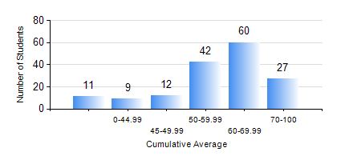
 |  |  | KWAME NKRUMAH UNIVERSITY OF SCIENCE AND TECHNOLOGY, KUMASI Department of Chemical Engineering

 |  |  | BSC. CHEMICAL ENG.

 |  |  | COMPREHENSIVE RECORD OF EXAMINATION RESULTS

 |  |  | RESULTS OF YEAR 2 SECOND SEMESTER, 2022/2023 ACADEMIC YEAR

 | Sn | Course Code |  | Course Name | Credit Hours | Min. Mark | Max. Mark | Avg. Mark | Std. Dev. | No. Passed | No. Trailed | No. (Df) | No. (I) | No. (I*) | No. Tagged(I,I*,Df) | Total
 | 0. |  |  |  |  |  |  | 0 | 0 | 0 | 0 | 0 | 0 | 0 | 0 | 22
 | 1. | CHE 250 |  | STRENGTH OF MATERIALS FOR CHEMICAL ENGINEERS | 2 | 0 | 90 | 50 | 17.27 | 124 | 15 | 0 | 0 | 0 | 0 | 139
 | 2. | CHE 252 |  | CHEMICAL PROCESS CALCULATIONS II | 2 | 0 | 96 | 58 | 18.62 | 122 | 17 | 0 | 0 | 0 | 0 | 139
 | 3. | CHE 254 |  | CHEMICAL ENGINEERING THERMODYNAMICS II | 2 | 0 | 88 | 54 | 15.86 | 117 | 22 | 0 | 0 | 0 | 0 | 139
 | 4. | CHE 256 |  | HEAT TRANSPORT PROCESSES | 3 | 0 | 91 | 48 | 17.5 | 105 | 31 | 3 | 0 | 0 | 3 | 139
 | 5. | CHE 258 |  | DRAWING FOR ENGINEERS | 2 | 0 | 72 | 57 | 8.5 | 138 | 1 | 0 | 0 | 0 | 0 | 139
 | 6. | CHEM 280 |  | PRACTICAL CHEMISTRY II | 3 | 0 | 84 | 73 | 9.27 | 137 | 2 | 0 | 0 | 0 | 0 | 139
 | 7. | MATH 252 |  | CALCULUS OF SEVERAL VARIABLES | 4 | 0 | 86 | 55 | 15.67 | 123 | 16 | 0 | 0 | 0 | 0 | 139

